エビデンス
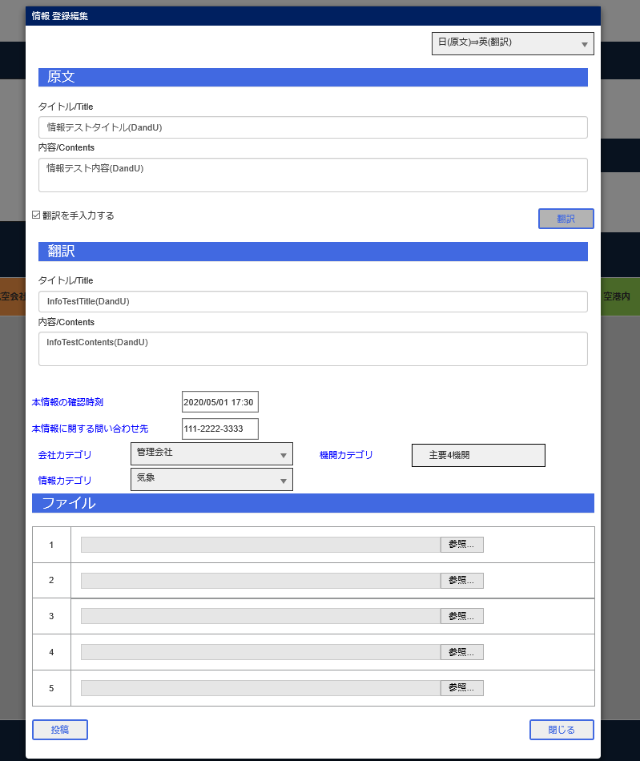
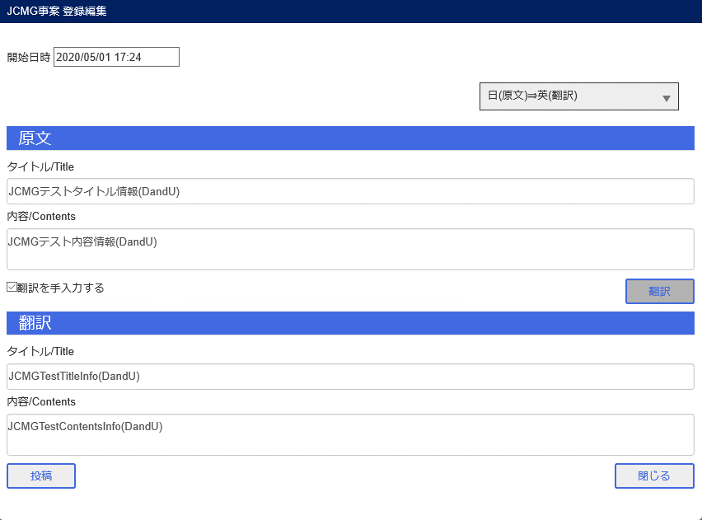
JCMG事案新規登録画面

情報新規登録

エビデンス (2)
表示画面
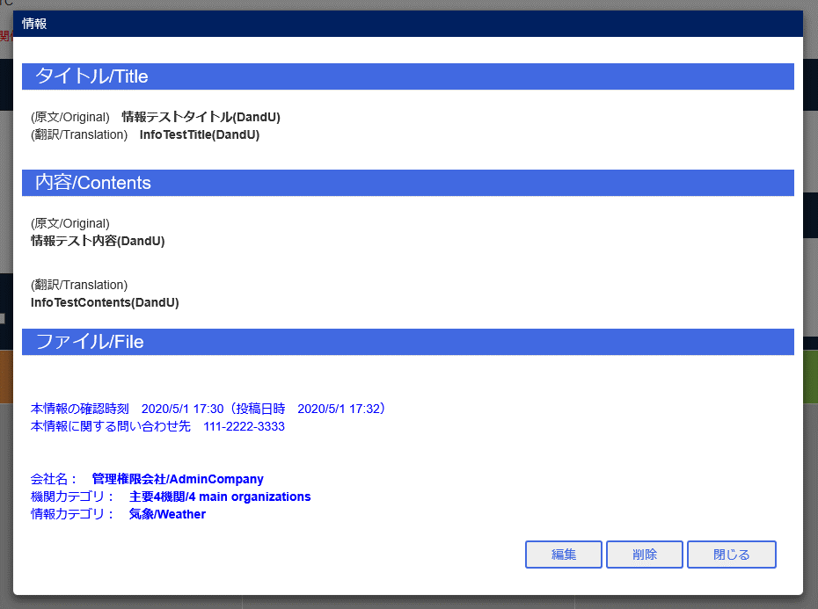

Bユーザ情報編集
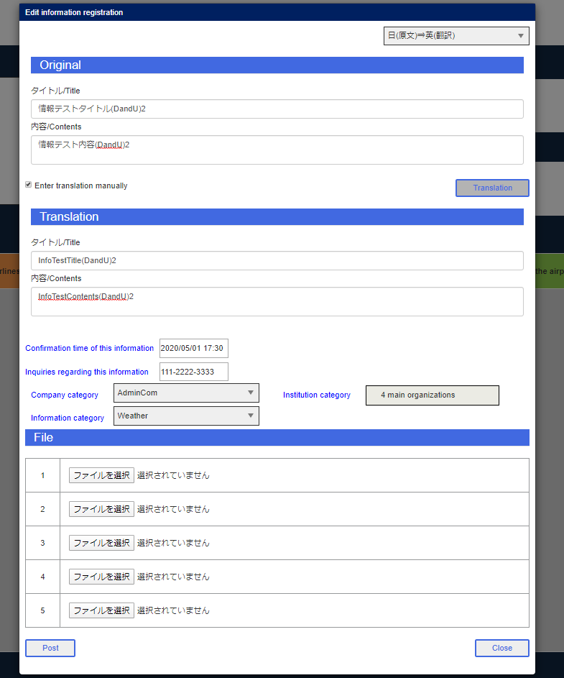

Aユーザ削除

B投稿ボタン
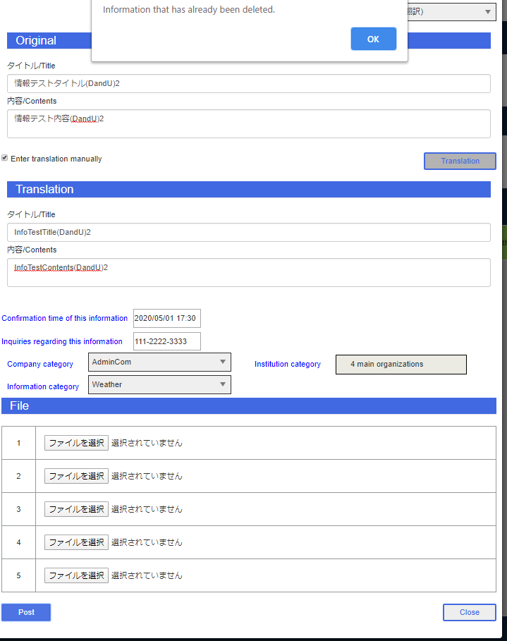

B情報グリッド

エビデンス (3)
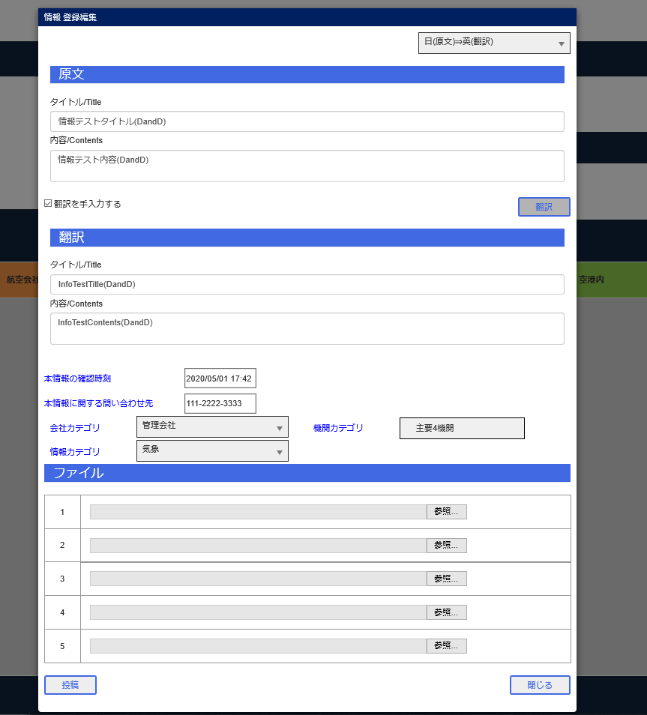
JCMG事案新規登録
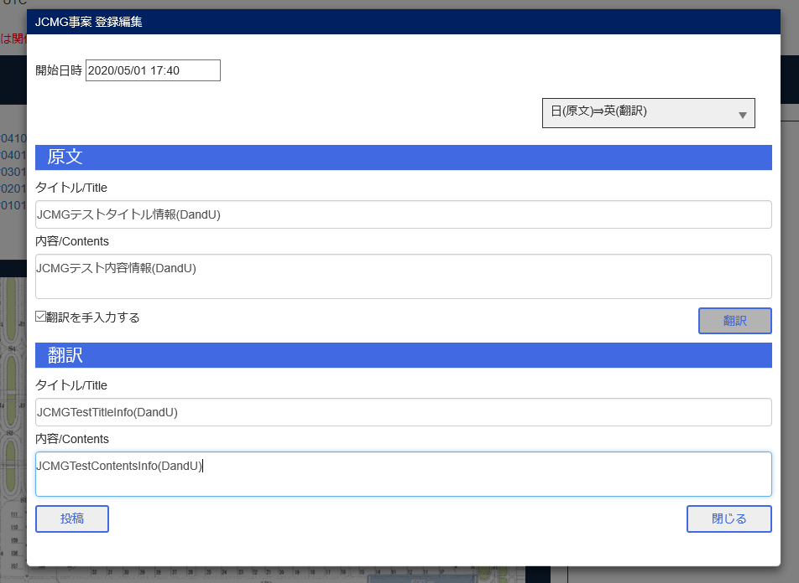

情報新規登録

エビデンス (4)
Aユーザ表示画面
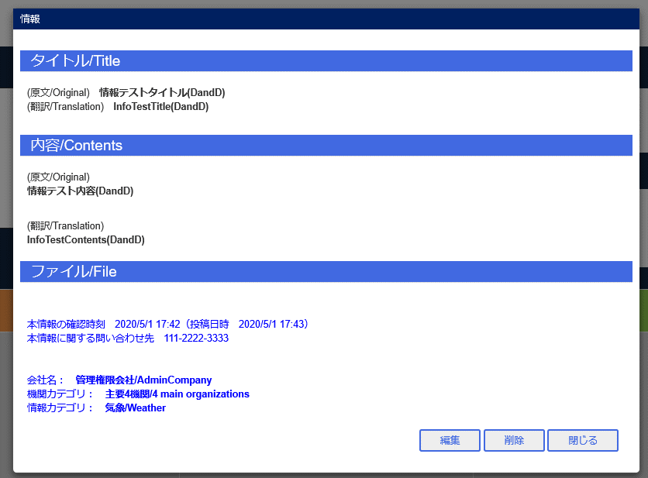

Bユーザ表示画面
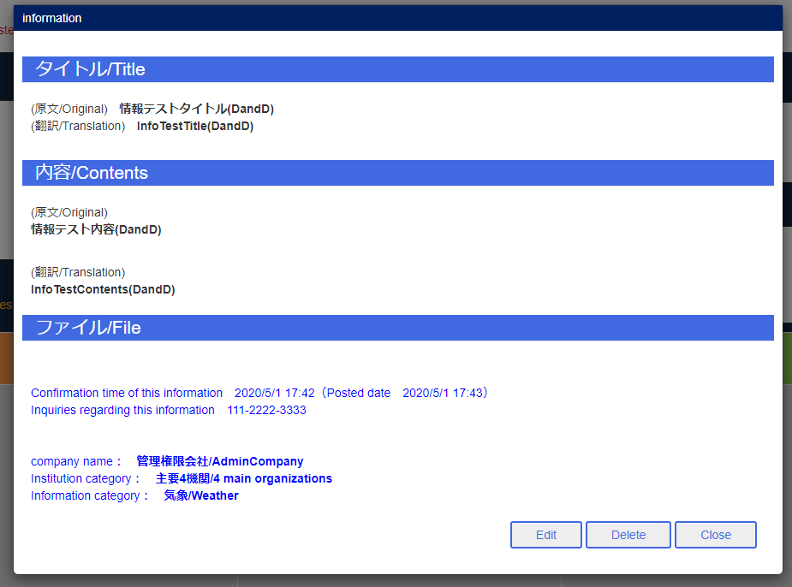

Aユーザ削除

Bユーザ削除ボタン

